AnalyseMurDeGlace
Analyse automatique (voir analyse de Julien plus bas…)
Coeff Label | Alexis |  |  | Bem |  |  | Blanche |  |  | Julie |  |  | Kevser |  |  | Manel |  |  | Nabila |  |  | Salwa |  |  | Vivianier
1 | correcte | 9 | 0 | correcte | 11 | 2 | correcte | 9 | 0 | correcte | 9 | 0 | correcte | 11 | 2 | correcte | 10 | 1 | correcte | 9 | 0 | correcte | 9 | 0 | correcte | 26 | 17
0.9 | equivalente | 0 | 0 | equivalente | 0 | 0 | equivalente | 0 | 0 | equivalente | 0 | 0 | equivalente | 0 | 0 | equivalente | 0 | 0 | equivalente | 0 | 0 | equivalente | 0 | 0 | equivalente | 0 | 0
0.9 | saut-avant | 0 | 0 | saut-avant | 0 | 0 | saut-avant | 0 | 0 | saut-avant | 0 | 0 | saut-avant | 0 | 0 | saut-avant | 0 | 0 | saut-avant | 0 | 0 | saut-avant | 0 | 0 | saut-avant | 0 | 0
-0.1 | inutile | 0 | 0 | inutile | 6 | 2 | inutile | 4 | 0 | inutile | 3 | 0 | inutile | 8 | 3 | inutile | 1 | 0 | inutile | 4 | 0 | inutile | 0 | 0 | inutile | 6 | 2
0 | non-optimale | 0 | 0 | non-optimale | 0 | 0 | non-optimale | 0 | 0 | non-optimale | 0 | 0 | non-optimale | 0 | 0 | non-optimale | 0 | 0 | non-optimale | 0 | 0 | non-optimale | 0 | 0 | non-optimale | 0 | 0
-0.5 | erronee | 0 | 0 | erronee | 0 | 0 | erronee | 0 | 0 | erronee | 0 | 0 | erronee | 0 | 0 | erronee | 0 | 0 | erronee | 0 | 0 | erronee | 0 | 0 | erronee | 0 | 0
0.2 | rattapage | 0 | 0 | rattapage | 0 | 0 | rattapage | 0 | 0 | rattapage | 0 | 0 | rattapage | 0 | 0 | rattapage | 1 | 0 | rattapage | 0 | 0 | rattapage | 0 | 0 | rattapage | 0 | 0
0 | retour_arriere | 0 | 0 | retour_arriere | 2 | 2 | retour_arriere | 0 | 0 | retour_arriere | 0 | 0 | retour_arriere | 1 | 1 | retour_arriere | 0 | 0 | retour_arriere | 0 | 0 | retour_arriere | 0 | 0 | retour_arriere | 8 | 8
0.6 | rapprochement | 0 | 0 | rapprochement | 0 | 0 | rapprochement | 0 | 0 | rapprochement | 0 | 0 | rapprochement | 0 | 0 | rapprochement | 0 | 0 | rapprochement | 0 | 0 | rapprochement | 0 | 0 | rapprochement | 0 | 0
0 | stagnation | 0 | 0 | stagnation | 0 | 0 | stagnation | 0 | 0 | stagnation | 0 | 0 | stagnation | 0 | 0 | stagnation | 0 | 0 | stagnation | 0 | 0 | stagnation | 0 | 0 | stagnation | 0 | 0
-0.2 | eloignement | 0 | 0 | eloignement | 0 | 0 | eloignement | 0 | 0 | eloignement | 0 | 0 | eloignement | 0 | 0 | eloignement | 0 | 0 | eloignement | 0 | 0 | eloignement | 0 | 0 | eloignement | 0 | 0
-0.1 | manquante | 0 | 0 | manquante | 0 | 0 | manquante | 0 | 0 | manquante | 0 | 0 | manquante | 0 | 0 | manquante | 0 | 0 | manquante | 0 | 0 | manquante | 0 | 0 | manquante | 0 | 0
0 | autre-branche-de-resolution | 0 | 0 | autre-branche-de-resolution | 0 | 0 | autre-branche-de-resolution | 0 | 0 | autre-branche-de-resolution | 0 | 0 | autre-branche-de-resolution | 0 | 0 | autre-branche-de-resolution | 0 | 0 | autre-branche-de-resolution | 0 | 0 | autre-branche-de-resolution | 0 | 0 | autre-branche-de-resolution | 0 | 0
0 | intrusion | 0 | 0 | intrusion | 0 | 0 | intrusion | 0 | 0 | intrusion | 0 | 0 | intrusion | 0 | 0 | intrusion | 0 | 0 | intrusion | 0 | 0 | intrusion | 0 | 0 | intrusion | 0 | 0
0 | trop-tard | 0 | 0 | trop-tard | 0 | 0 | trop-tard | 0 | 0 | trop-tard | 0 | 0 | trop-tard | 0 | 0 | trop-tard | 0 | 0 | trop-tard | 0 | 0 | trop-tard | 0 | 0 | trop-tard | 0 | 0
0 | trop-tot | 0 | 0 | trop-tot | 3 | 0 | trop-tot | 0 | 0 | trop-tot | 1 | 0 | trop-tot | 0 | 0 | trop-tot | 0 | 0 | trop-tot | 0 | 0 | trop-tot | 0 | 0 | trop-tot | 2 | 0

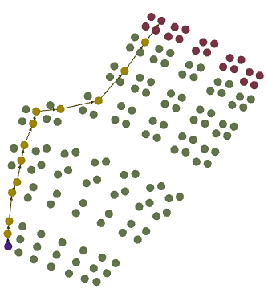
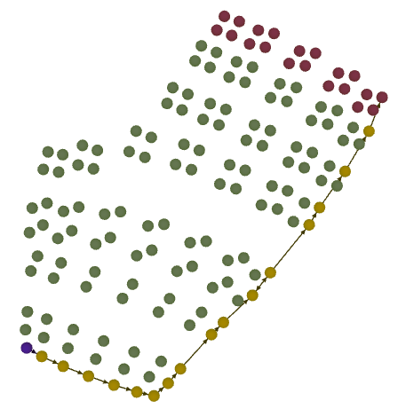
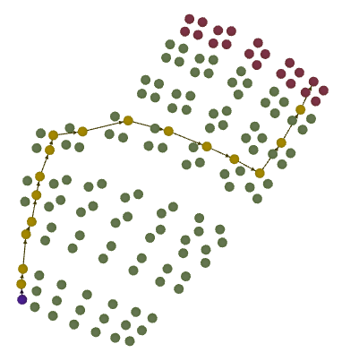
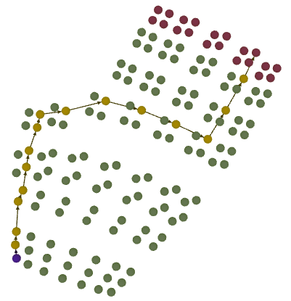
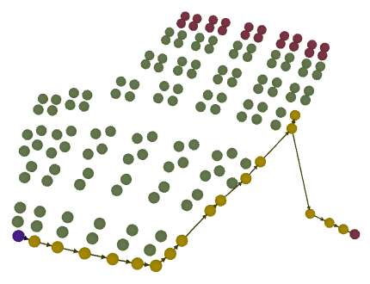
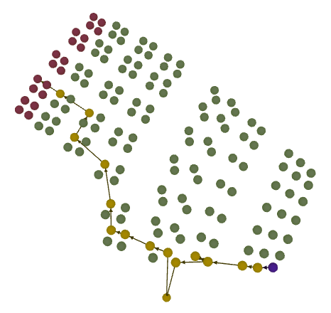
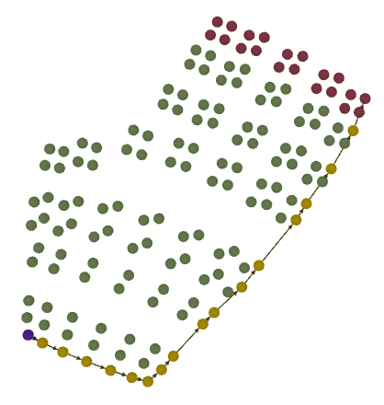
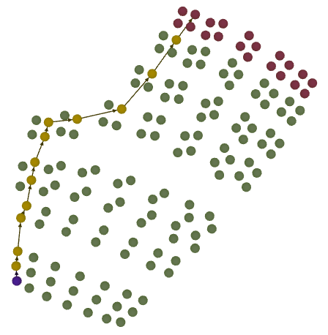
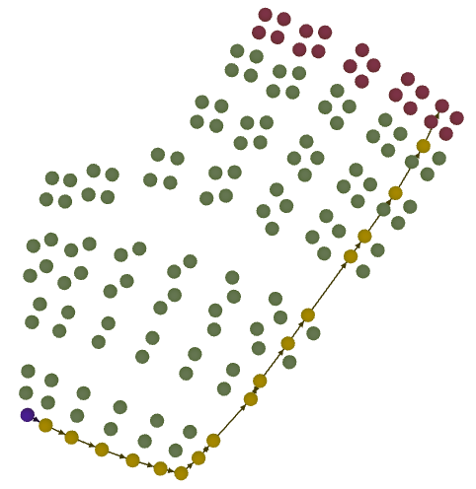

Score 1 | 1 |  |  | 0.47272727273 |  |  | 0.66153846154 |  |  | 0.66923076923 |  |  | 0.51 |  |  | 0.84166666667 |  |  | 0.66153846154 |  |  | 1 |  |  | 0.60476190476
 | 3 |  |  | 2 |  |  | 2 |  |  | 3 |  |  | 2 |  |  | 3 |  |  | 2 |  |  | 3 |  |  | 2

Score 2 |  | 1 |  |  | 0.39090909091 |  |  | 0.66153846154 |  |  | 0.66923076923 |  |  | 0.425 |  |  | 0.75833333333 |  |  | 0.66153846154 |  |  | 1 |  |  | 0.20476190476
 | 3 |  |  | 2 |  |  | 2 |  |  | 3 |  |  | 2 |  |  | 3 |  |  | 2 |  |  | 3 |  |  | 1

Analyse de Julien
Barême général de l'évaluation : 3 (Je pense que la compétences visée est maitrisée), 2 (La compétence visée ne me semble pas maitrisée en totalité), 1 (La compétence visée ne me semble pas maitrisée)
Remarques :Quelques élèves activent d’abord tous les interrupteurs (par reflexe, par rapport aux autres niveaux ?) Ont-ils remarqué que la chaudière n’est pas allumée ? Dans ce niveau la compétence visée est « réaliser la solidification » ? J’ai donc attribué la note 3 aux élèves qui ont fait la séquence Allumer la chaudière → allumer les interrupteurs un par un. Je considère que ces élèves ont bien compris qu’il fallait une source de chaleur, pour augmenter la température (qui est en négative) et qu’ils activent les interrupteurs un par un pour dépasser 0°C, je considère aussi qu’ils arrivent correctement à lire une température ou du moins à la repérer assez finement. J’ai attribué la note 2, a ceux qui activent tous les interrupteurs après avoir allumer la chaudière. La je ne peux pas dire si ils activent tous les interrupteurs car ils veulent un température au dessus de 0°C et qu’il veulent l’obtenir rapidement ou qu’ils « ne réfléchissent » pas et activer tout. J’ai mis la note 1 quand le joueur me semblait perdu et ne savait pas trop quoi fair et à ceux qui activaient les interrupteurs AVANT d’allumer la chaudière.
 | Alexis |  |  | Bem |  |  | Blanche |  |  | Julie |  |  | Kevser |  |  | Manel |  |  | Nabila |  |  | Salwa |  |  | Vivianier
Commentaires | Commence par chercher la clé, puis les allumettes, allume la chaudière puis allume les interrupteurs 1 par 1, elle attend de voir ce qui se passe après avoir allumé un interrupteur. |  |  | Il essaye de passer le mur de glace. Il allume tous les interrupteurs puis la chaudière. |  |  | Commence par chercher la clé, puis les allumettes, allume la chaudière puis allume Tous les interrupteurs. |  |  | Commence par chercher la clé, puis les allumettes, allume la chaudière puis allume les interrupteurs 1 par 1, elle attend de voir ce qui se passe après avoir allumé un interrupteur. |  |  | Allume tous les interrupteurs, puis cherche la clé, allumettes puis allume la chaudière. |  |  | Commence par chercher la clé, puis les allumettes, allume la chaudière puis allume les interrupteurs. |  |  | Commence par allumer tous les interrupteurs, puis la chaudière. Lit la consigne à la fin. Je ne sais pas si elle a remarqué que la température augmente. |  |  | Commence par chercher la clé, puis les allumettes, allume la chaudière puis allume les interrupteurs 1 par 1, elle attend de voir ce qui se passe après avoir allumer un interrupteur |  |  | Allume tous les interrupteurs, puis cherche la clé, allumettes. Difficultés ludiques ? elle n’allume pas la chaudière.
Note | 3 |  |  | 2 |  |  | 2 |  |  | 3 |  |  | 1 |  |  | 2 |  |  | 1 |  |  | 3 |  |  | 1

Différence 1 | 0 |  |  | 0 |  |  | 0 |  |  | 0 |  |  | -1 |  |  | -1 |  |  | -1 |  |  | 0 |  |  | -1
Différence 2 |  | 0 |  |  | 0 |  |  | 0 |  |  | 0 |  |  | -1 |  |  | -1 |  |  | -1 |  |  | 0 |  |  | 0

AnalyseMurDeGlace (2)
Analyse automatique (voir analyse de Julien plus bas…)
Coeff Label | Alexis |  |  | Bem |  |  | Blanche |  |  | Julie |  |  | Kevser |  |  | Manel |  |  | Nabila |  |  | Salwa |  |  | Vivianier
1 | correcte | 9 | 0 | correcte | 7 | 1 | correcte | 9 | 0 | correcte | 9 | 0 | correcte | 8 | 2 | correcte | 10 | 1 | correcte | 6 | 0 | correcte | 9 | 0 | correcte | 20 | 14
0.9 | equivalente | 0 | 0 | equivalente | 0 | 0 | equivalente | 0 | 0 | equivalente | 0 | 0 | equivalente | 0 | 0 | equivalente | 0 | 0 | equivalente | 0 | 0 | equivalente | 0 | 0 | equivalente | 0 | 0
0.9 | saut-avant | 0 | 0 | saut-avant | 1 | 0 | saut-avant | 0 | 0 | saut-avant | 0 | 0 | saut-avant | 1 | 0 | saut-avant | 0 | 0 | saut-avant | 1 | 0 | saut-avant | 0 | 0 | saut-avant | 1 | 0
-0.1 | inutile | 0 | 0 | inutile | 0 | 0 | inutile | 4 | 0 | inutile | 3 | 0 | inutile | 2 | 1 | inutile | 1 | 0 | inutile | 0 | 0 | inutile | 0 | 0 | inutile | 0 | 0
0 | non-optimale | 0 | 0 | non-optimale | 0 | 0 | non-optimale | 0 | 0 | non-optimale | 0 | 0 | non-optimale | 0 | 0 | non-optimale | 0 | 0 | non-optimale | 0 | 0 | non-optimale | 0 | 0 | non-optimale | 0 | 0
-0.5 | erronee | 0 | 0 | erronee | 9 | 3 | erronee | 0 | 0 | erronee | 0 | 0 | erronee | 8 | 2 | erronee | 0 | 0 | erronee | 6 | 0 | erronee | 0 | 0 | erronee | 12 | 6
0.2 | rattapage | 0 | 0 | rattapage | 1 | 1 | rattapage | 0 | 0 | rattapage | 0 | 0 | rattapage | 0 | 0 | rattapage | 1 | 0 | rattapage | 0 | 0 | rattapage | 0 | 0 | rattapage | 2 | 2
0 | retour_arriere | 0 | 0 | retour_arriere | 1 | 1 | retour_arriere | 0 | 0 | retour_arriere | 0 | 0 | retour_arriere | 1 | 1 | retour_arriere | 0 | 0 | retour_arriere | 0 | 0 | retour_arriere | 0 | 0 | retour_arriere | 5 | 5
0.6 | rapprochement | 0 | 0 | rapprochement | 0 | 0 | rapprochement | 0 | 0 | rapprochement | 0 | 0 | rapprochement | 0 | 0 | rapprochement | 0 | 0 | rapprochement | 0 | 0 | rapprochement | 0 | 0 | rapprochement | 0 | 0
0 | stagnation | 0 | 0 | stagnation | 0 | 0 | stagnation | 0 | 0 | stagnation | 0 | 0 | stagnation | 0 | 0 | stagnation | 0 | 0 | stagnation | 0 | 0 | stagnation | 0 | 0 | stagnation | 0 | 0
-0.2 | eloignement | 0 | 0 | eloignement | 0 | 0 | eloignement | 0 | 0 | eloignement | 0 | 0 | eloignement | 0 | 0 | eloignement | 0 | 0 | eloignement | 0 | 0 | eloignement | 0 | 0 | eloignement | 0 | 0
-0.1 | manquante | 0 | 0 | manquante | 0 | 0 | manquante | 0 | 0 | manquante | 0 | 0 | manquante | 0 | 0 | manquante | 0 | 0 | manquante | 0 | 0 | manquante | 0 | 0 | manquante | 0 | 0
0 | autre-branche-de-resolution | 0 | 0 | autre-branche-de-resolution | 0 | 0 | autre-branche-de-resolution | 0 | 0 | autre-branche-de-resolution | 0 | 0 | autre-branche-de-resolution | 0 | 0 | autre-branche-de-resolution | 0 | 0 | autre-branche-de-resolution | 0 | 0 | autre-branche-de-resolution | 0 | 0 | autre-branche-de-resolution | 0 | 0
0 | intrusion | 0 | 0 | intrusion | 0 | 0 | intrusion | 0 | 0 | intrusion | 0 | 0 | intrusion | 0 | 0 | intrusion | 0 | 0 | intrusion | 0 | 0 | intrusion | 0 | 0 | intrusion | 0 | 0
0 | trop-tard | 0 | 0 | trop-tard | 0 | 0 | trop-tard | 0 | 0 | trop-tard | 0 | 0 | trop-tard | 0 | 0 | trop-tard | 0 | 0 | trop-tard | 0 | 0 | trop-tard | 0 | 0 | trop-tard | 0 | 0
0 | trop-tot | 0 | 0 | trop-tot | 3 | 0 | trop-tot | 0 | 0 | trop-tot | 1 | 0 | trop-tot | 0 | 0 | trop-tot | 0 | 0 | trop-tot | 0 | 0 | trop-tot | 0 | 0 | trop-tot | 2 | 0

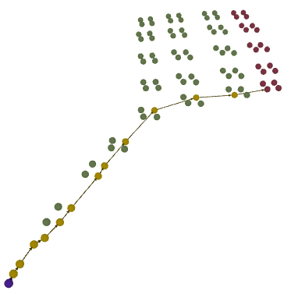
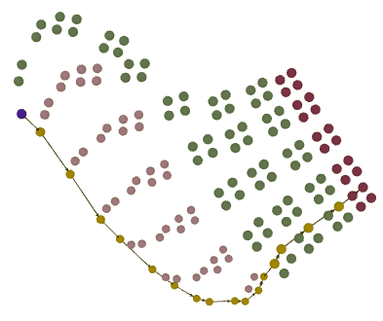
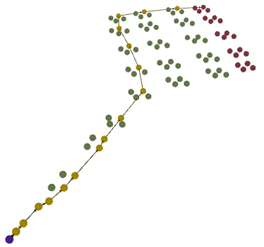
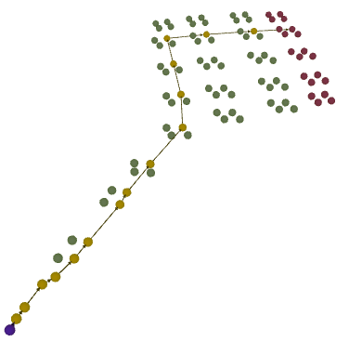
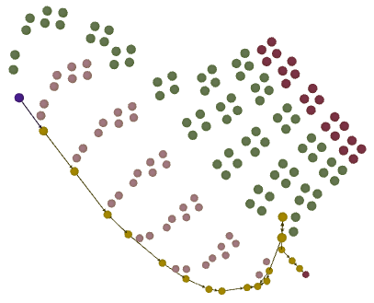
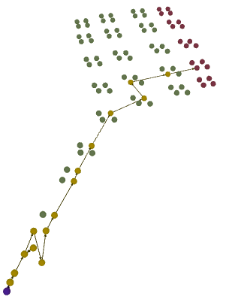
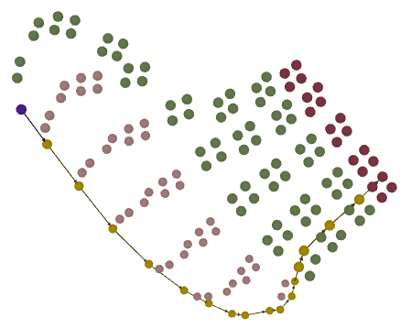
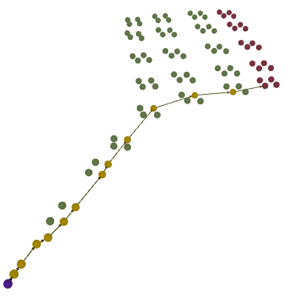
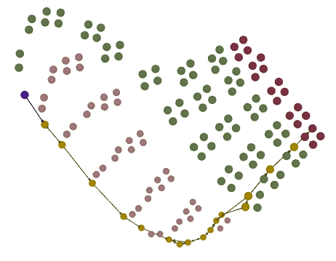

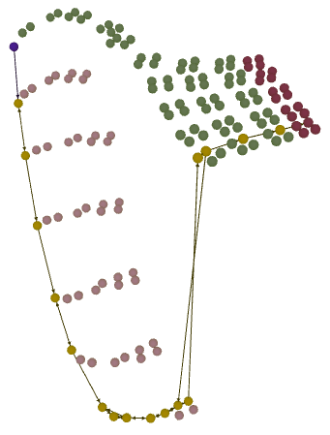
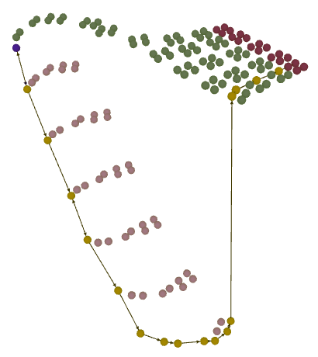
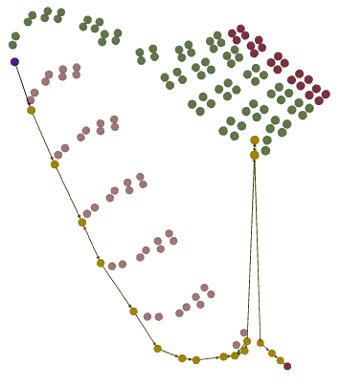
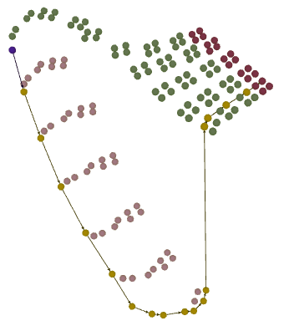

Score 1 | 1 |  |  | 0.16363636364 |  |  | 0.66153846154 |  |  | 0.66923076923 |  |  | 0.235 |  |  | 0.84166666667 |  |  | 0.3 |  |  | 1 |  |  | 0.36428571429
 | 3 |  |  | 1 |  |  | 2 |  |  | 3 |  |  | 1 |  |  | 3 |  |  | 1 |  |  | 3 |  |  | 2

Score 2 |  | 1 |  |  | 0.17727272727 |  |  | 0.66153846154 |  |  | 0.66923076923 |  |  | 0.19 |  |  | 0.75833333333 |  |  | 0.3 |  |  | 1 |  |  | 0.092857142857
 | 3 |  |  | 1 |  |  | 2 |  |  | 3 |  |  | 1 |  |  | 3 |  |  | 1 |  |  | 3 |  |  | 1

Analyse de Julien
Barême général de l'évaluation : 3 (Je pense que la compétences visée est maitrisée), 2 (La compétence visée ne me semble pas maitrisée en totalité), 1 (La compétence visée ne me semble pas maitrisée)
Remarques :Quelques élèves activent d’abord tous les interrupteurs (par reflexe, par rapport aux autres niveaux ?) Ont-ils remarqué que la chaudière n’est pas allumée ? Dans ce niveau la compétence visée est « réaliser la solidification » ? J’ai donc attribué la note 3 aux élèves qui ont fait la séquence Allumer la chaudière → allumer les interrupteurs un par un. Je considère que ces élèves ont bien compris qu’il fallait une source de chaleur, pour augmenter la température (qui est en négative) et qu’ils activent les interrupteurs un par un pour dépasser 0°C, je considère aussi qu’ils arrivent correctement à lire une température ou du moins à la repérer assez finement. J’ai attribué la note 2, a ceux qui activent tous les interrupteurs après avoir allumer la chaudière. La je ne peux pas dire si ils activent tous les interrupteurs car ils veulent un température au dessus de 0°C et qu’il veulent l’obtenir rapidement ou qu’ils « ne réfléchissent » pas et activer tout. J’ai mis la note 1 quand le joueur me semblait perdu et ne savait pas trop quoi fair et à ceux qui activaient les interrupteurs AVANT d’allumer la chaudière.
 | Alexis |  |  | Bem |  |  | Blanche |  |  | Julie |  |  | Kevser |  |  | Manel |  |  | Nabila |  |  | Salwa |  |  | Vivianier
Commentaires | Commence par chercher la clé, puis les allumettes, allume la chaudière puis allume les interrupteurs 1 par 1, elle attend de voir ce qui se passe après avoir allumé un interrupteur. |  |  | Il essaye de passer le mur de glace. Il allume tous les interrupteurs puis la chaudière. |  |  | Commence par chercher la clé, puis les allumettes, allume la chaudière puis allume Tous les interrupteurs. |  |  | Commence par chercher la clé, puis les allumettes, allume la chaudière puis allume les interrupteurs 1 par 1, elle attend de voir ce qui se passe après avoir allumé un interrupteur. |  |  | Allume tous les interrupteurs, puis cherche la clé, allumettes puis allume la chaudière. |  |  | Commence par chercher la clé, puis les allumettes, allume la chaudière puis allume les interrupteurs. |  |  | Commence par allumer tous les interrupteurs, puis la chaudière. Lit la consigne à la fin. Je ne sais pas si elle a remarqué que la température augmente. |  |  | Commence par chercher la clé, puis les allumettes, allume la chaudière puis allume les interrupteurs 1 par 1, elle attend de voir ce qui se passe après avoir allumer un interrupteur |  |  | Allume tous les interrupteurs, puis cherche la clé, allumettes. Difficultés ludiques ? elle n’allume pas la chaudière.
Note | 3 |  |  | 2 |  |  | 2 |  |  | 3 |  |  | 1 |  |  | 2 |  |  | 1 |  |  | 3 |  |  | 1

Différence 1 | 0 |  |  | 1 |  |  | 0 |  |  | 0 |  |  | 0 |  |  | -1 |  |  | 0 |  |  | 0 |  |  | -1
Différence 2 |  | 0 |  |  | 1 |  |  | 0 |  |  | 0 |  |  | 0 |  |  | -1 |  |  | 0 |  |  | 0 |  |  | 0

AnalyseThermometre
Analyse automatique (voir analyse de Julien plus bas…)
Coeff Label | Alexis |  |  | Bem |  |  | Blanche (tentative 1) |  |  | Blanche (tentative 2) |  |  | Blanche (tentative 3) |  |  | Blanche (tentative 4) |  |  | Julie |  |  | Kevser (tentative 1) |  |  | Kevser (tentative 2) |  |  | Manel (tentative 1) |  |  | Manel (tentative 2) |  |  | Nabila (tentative 1) |  |  | Nabila (tentative 2) |  |  | Salwa |  |  | Vivianier
1 | correcte | 5 | 0 | correcte | 4 | 0 | correcte | 7 | 1 | correcte | 4 | 0 | correcte | 4 | 0 | correcte | 4 | 0 | correcte | 4 | 0 | correcte | 4 | 0 | correcte | 4 | 0 | correcte | 3 | 0 | correcte | 3 | 0 | correcte | 6 | 3 | correcte | 4 | 0 | correcte | 5 | 1 | correcte | 5 | 0
0.9 | equivalente | 0 | 0 | equivalente | 0 | 0 | equivalente | 0 | 0 | equivalente | 0 | 0 | equivalente | 0 | 0 | equivalente | 0 | 0 | equivalente | 0 | 0 | equivalente | 0 | 0 | equivalente | 0 | 0 | equivalente | 0 | 0 | equivalente | 0 | 0 | equivalente | 0 | 0 | equivalente | 0 | 0 | equivalente | 0 | 0 | equivalente | 0 | 0
0.9 | saut-avant | 0 | 0 | saut-avant | 1 | 0 | saut-avant | 0 | 0 | saut-avant | 0 | 0 | saut-avant | 1 | 0 | saut-avant | 0 | 0 | saut-avant | 0 | 0 | saut-avant | 0 | 0 | saut-avant | 0 | 0 | saut-avant | 1 | 0 | saut-avant | 1 | 0 | saut-avant | 1 | 0 | saut-avant | 0 | 0 | saut-avant | 2 | 0 | saut-avant | 1 | 0
-0.1 | inutile | 0 | 0 | inutile | 0 | 0 | inutile | 2 | 1 | inutile | 0 | 0 | inutile | 0 | 0 | inutile | 0 | 0 | inutile | 0 | 0 | inutile | 0 | 0 | inutile | 0 | 0 | inutile | 1 | 0 | inutile | 1 | 0 | inutile | 0 | 0 | inutile | 1 | 0 | inutile | 1 | 0 | inutile | 1 | 0
0 | non-optimale | 1 | 0 | non-optimale | 1 | 0 | non-optimale | 1 | 0 | non-optimale | 0 | 0 | non-optimale | 0 | 0 | non-optimale | 0 | 0 | non-optimale | 1 | 0 | non-optimale | 1 | 0 | non-optimale | 1 | 0 | non-optimale | 1 | 0 | non-optimale | 1 | 0 | non-optimale | 1 | 0 | non-optimale | 0 | 0 | non-optimale | 2 | 0 | non-optimale | 0 | 0
-0.5 | erronee | 2 | 1 | erronee | 3 | 0 | erronee | 5 | 2 | erronee | 0 | 0 | erronee | 1 | 0 | erronee | 0 | 0 | erronee | 1 | 0 | erronee | 2 | 0 | erronee | 0 | 0 | erronee | 3 | 0 | erronee | 3 | 0 | erronee | 3 | 0 | erronee | 0 | 0 | erronee | 7 | 3 | erronee | 6 | 1
0.2 | rattapage | 0 | 0 | rattapage | 0 | 0 | rattapage | 0 | 0 | rattapage | 0 | 0 | rattapage | 0 | 0 | rattapage | 0 | 0 | rattapage | 0 | 0 | rattapage | 1 | 1 | rattapage | 0 | 0 | rattapage | 1 | 0 | rattapage | 1 | 0 | rattapage | 0 | 0 | rattapage | 0 | 0 | rattapage | 2 | 1 | rattapage | 2 | 1
0 | retour_arriere | 0 | 0 | retour_arriere | 1 | 1 | retour_arriere | 0 | 0 | retour_arriere | 0 | 0 | retour_arriere | 0 | 0 | retour_arriere | 0 | 0 | retour_arriere | 0 | 0 | retour_arriere | 3 | 3 | retour_arriere | 0 | 0 | retour_arriere | 0 | 0 | retour_arriere | 0 | 0 | retour_arriere | 4 | 4 | retour_arriere | 0 | 0 | retour_arriere | 1 | 1 | retour_arriere | 0 | 0
0.6 | rapprochement | 0 | 0 | rapprochement | 1 | 0 | rapprochement | 0 | 0 | rapprochement | 0 | 0 | rapprochement | 0 | 0 | rapprochement | 0 | 0 | rapprochement | 0 | 0 | rapprochement | 2 | 0 | rapprochement | 0 | 0 | rapprochement | 0 | 0 | rapprochement | 0 | 0 | rapprochement | 2 | 1 | rapprochement | 0 | 0 | rapprochement | 1 | 1 | rapprochement | 0 | 0
0 | stagnation | 0 | 0 | stagnation | 15 | 3 | stagnation | 3 | 1 | stagnation | 0 | 0 | stagnation | 0 | 0 | stagnation | 0 | 0 | stagnation | 0 | 0 | stagnation | 4 | 0 | stagnation | 0 | 0 | stagnation | 8 | 3 | stagnation | 10 | 5 | stagnation | 12 | 3 | stagnation | 0 | 0 | stagnation | 12 | 2 | stagnation | 17 | 4
-0.2 | eloignement | 0 | 0 | eloignement | 1 | 0 | eloignement | 0 | 0 | eloignement | 0 | 0 | eloignement | 0 | 0 | eloignement | 0 | 0 | eloignement | 0 | 0 | eloignement | 2 | 1 | eloignement | 0 | 0 | eloignement | 0 | 0 | eloignement | 0 | 0 | eloignement | 2 | 1 | eloignement | 0 | 0 | eloignement | 2 | 0 | eloignement | 0 | 0
-0.1 | manquante | 0 | 0 | manquante | 0 | 0 | manquante | 0 | 0 | manquante | 0 | 0 | manquante | 0 | 0 | manquante | 0 | 0 | manquante | 0 | 0 | manquante | 4 | 0 | manquante | 0 | 0 | manquante | 0 | 0 | manquante | 0 | 0 | manquante | 2 | 0 | manquante | 0 | 0 | manquante | 0 | 0 | manquante | 0 | 0
0 | autre-branche-de-resolution | 0 | 0 | autre-branche-de-resolution | 0 | 0 | autre-branche-de-resolution | 0 | 0 | autre-branche-de-resolution | 0 | 0 | autre-branche-de-resolution | 0 | 0 | autre-branche-de-resolution | 0 | 0 | autre-branche-de-resolution | 0 | 0 | autre-branche-de-resolution | 0 | 0 | autre-branche-de-resolution | 0 | 0 | autre-branche-de-resolution | 0 | 0 | autre-branche-de-resolution | 0 | 0 | autre-branche-de-resolution | 0 | 0 | autre-branche-de-resolution | 0 | 0 | autre-branche-de-resolution | 0 | 0 | autre-branche-de-resolution | 0 | 0
0 | intrusion | 0 | 0 | intrusion | 0 | 0 | intrusion | 0 | 0 | intrusion | 0 | 0 | intrusion | 0 | 0 | intrusion | 0 | 0 | intrusion | 0 | 0 | intrusion | 0 | 0 | intrusion | 0 | 0 | intrusion | 0 | 0 | intrusion | 0 | 0 | intrusion | 0 | 0 | intrusion | 0 | 0 | intrusion | 0 | 0 | intrusion | 0 | 0
0 | trop-tard | 0 | 0 | trop-tard | 0 | 0 | trop-tard | 0 | 0 | trop-tard | 0 | 0 | trop-tard | 0 | 0 | trop-tard | 0 | 0 | trop-tard | 0 | 0 | trop-tard | 0 | 0 | trop-tard | 0 | 0 | trop-tard | 0 | 0 | trop-tard | 0 | 0 | trop-tard | 0 | 0 | trop-tard | 0 | 0 | trop-tard | 0 | 0 | trop-tard | 0 | 0
0 | trop-tot | 0 | 0 | trop-tot | 0 | 0 | trop-tot | 0 | 0 | trop-tot | 0 | 0 | trop-tot | 0 | 0 | trop-tot | 0 | 0 | trop-tot | 0 | 0 | trop-tot | 0 | 0 | trop-tot | 0 | 0 | trop-tot | 0 | 0 | trop-tot | 0 | 0 | trop-tot | 0 | 0 | trop-tot | 0 | 0 | trop-tot | 0 | 0 | trop-tot | 0 | 0

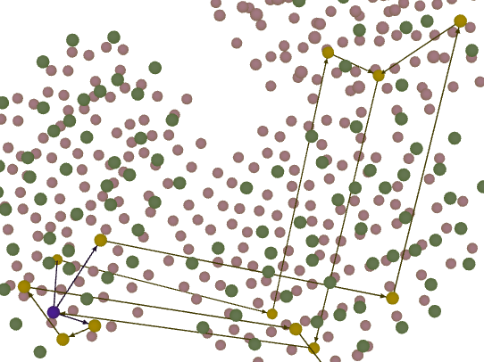
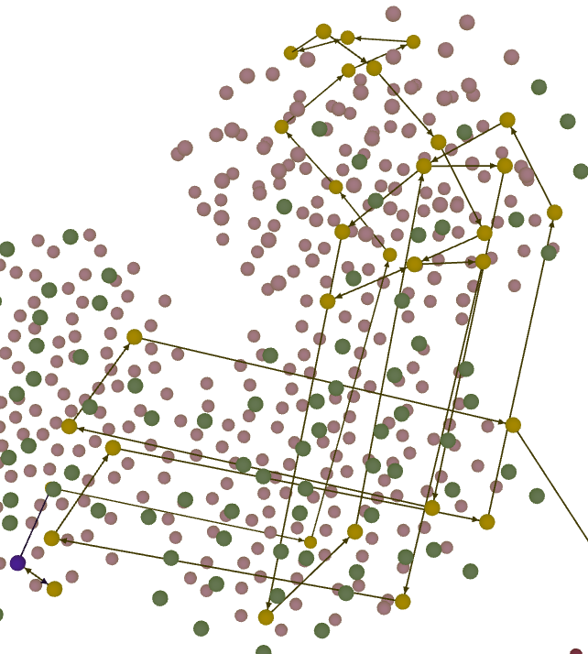
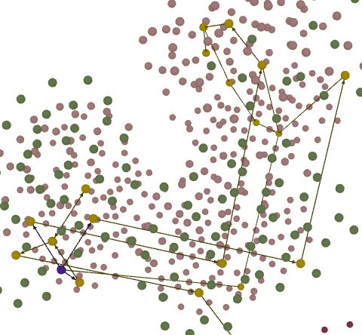
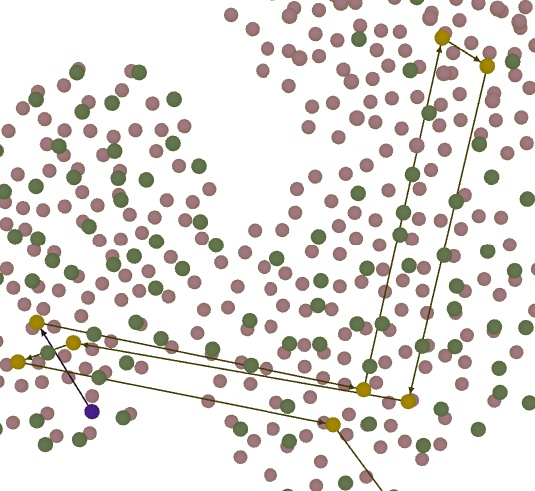
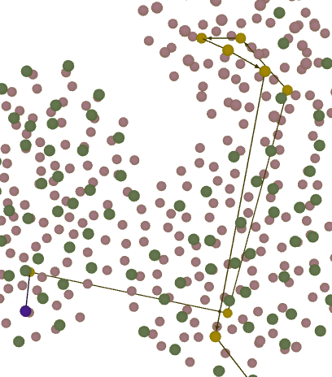
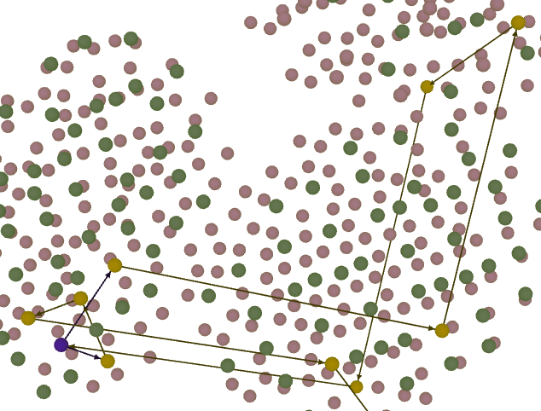
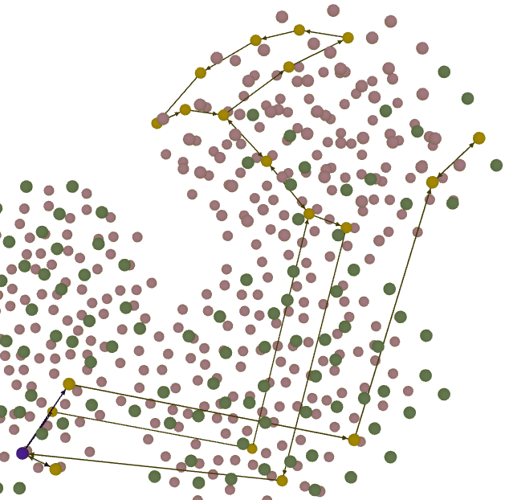
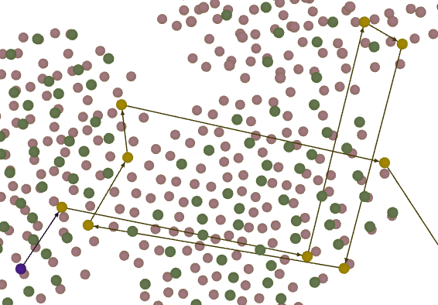
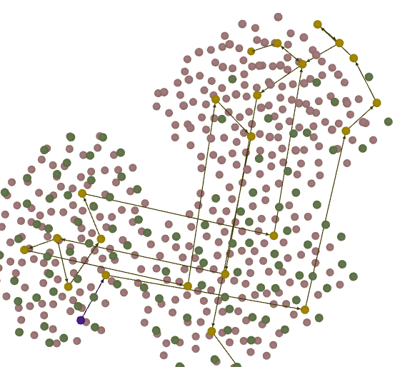
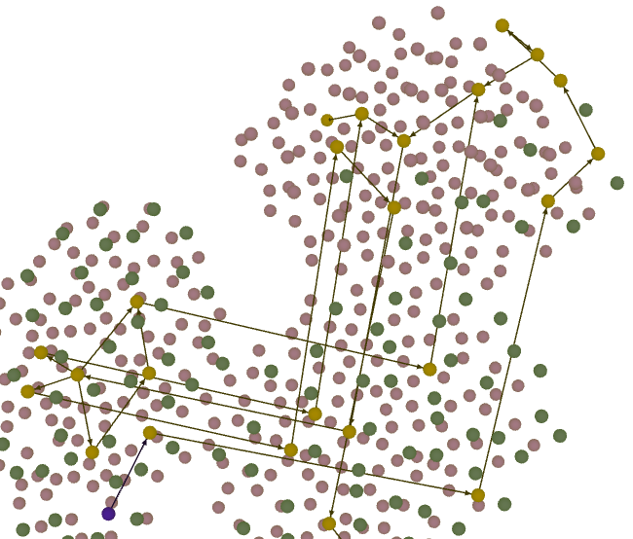
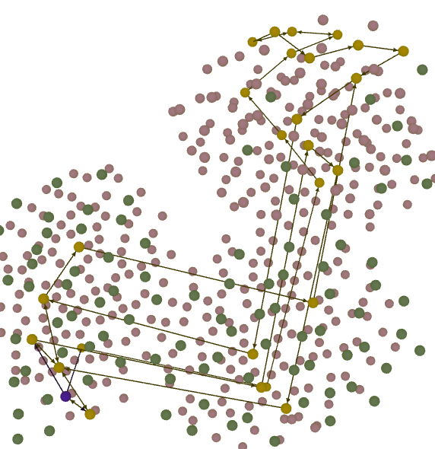
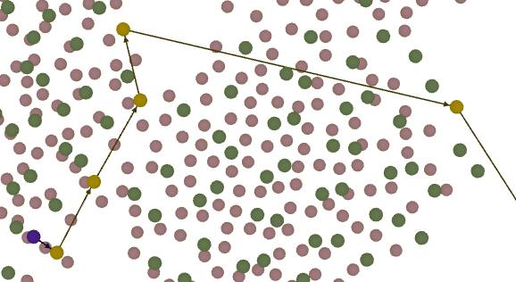
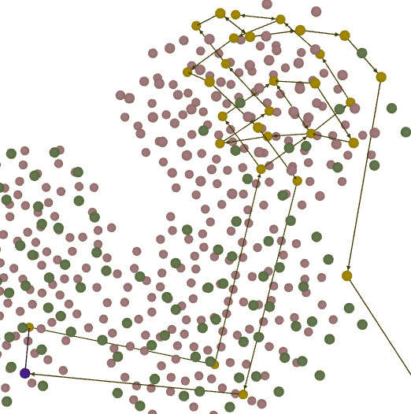
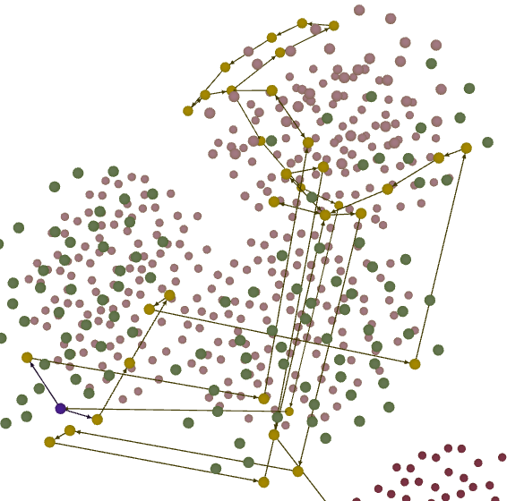

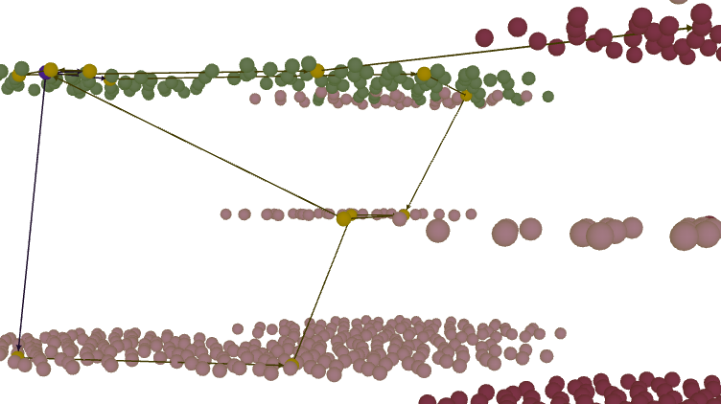

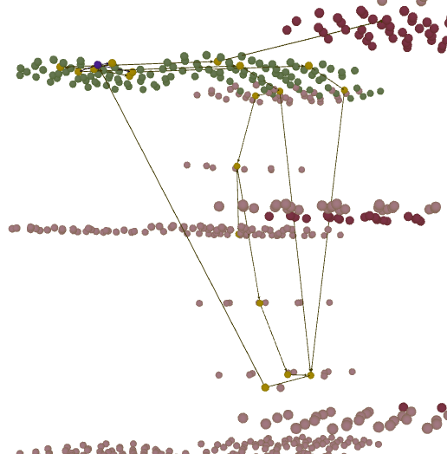
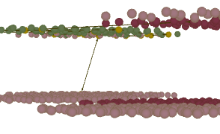
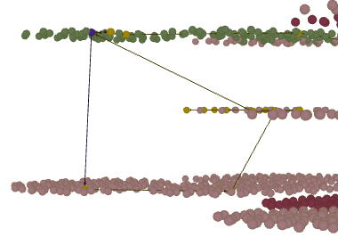
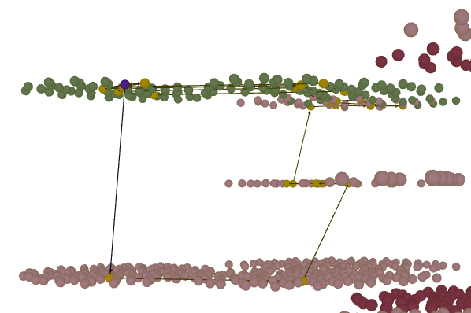
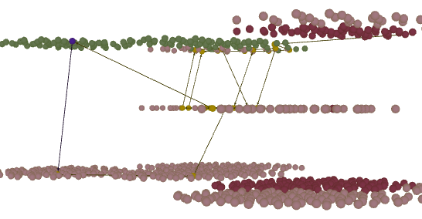
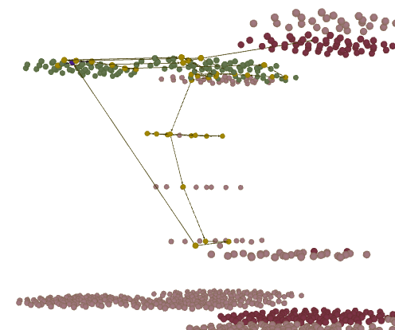
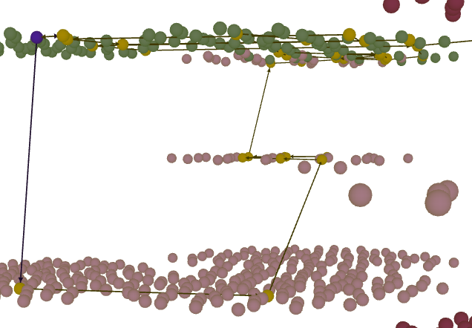
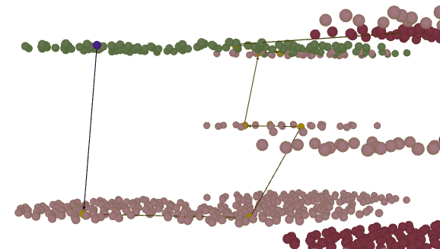

Score 1 | 0.5 |  |  | 0.14074074074 |  |  | 0.23888888889 |  |  | 1 |  |  | 0.73333333333 |  |  | 1 |  |  | 0.58333333333 |  |  | 0.15652173913 |  |  | 0.8 |  |  | 0.13888888889 |  |  | 0.125 |  |  | 0.18181818182 |  |  | 0.78 |  |  | 0.10857142857 |  |  | 0.1
 | 2 |  |  | 1 |  |  | 1 |  |  | 3 |  |  | 3 |  |  | 3 |  |  | 2 |  |  | 1 |  |  | 3 |  |  | 1 |  |  | 1 |  |  | 1 |  |  | 3 |  |  | 1 |  |  | 1

Score 2 |  | 0.5625 |  |  | 0.14074074074 |  |  | 0.24444444444 |  |  | 1 |  |  | 0.73333333333 |  |  | 1 |  |  | 0.58333333333 |  |  | 0.15652173913 |  |  | 0.8 |  |  | 0.13888888889 |  |  | 0.125 |  |  | 0.078787878788 |  |  | 0.78 |  |  | 0.1 |  |  | 0.109375
 |  | 2 |  |  | 1 |  |  | 1 |  |  | 3 |  |  | 3 |  |  | 3 |  |  | 2 |  |  | 1 |  |  | 3 |  |  | 1 |  |  | 1 |  |  | 1 |  |  | 3 |  |  | 1 |  |  | 1

Analyse de Julien
Barême général de l'évaluation : 3 (Je pense que la compétences visée est maitrisée), 2 (La compétence visée ne me semble pas maitrisée en totalité), 1 (La compétence visée ne me semble pas maitrisée)
Remarques : Dans ce niveau la compétence visée est « repérer une température à l’aide d’un thermomètre analogique » et « reconnaitre une température une fois la valeur stabilisée » D’une manière générale j’ai remarqué que les joueurs ne cherchaient pas à a lire la consigne que l’on peu trouver sur le téléporteur. Ils activent souvent directement le bouton +6°C qui n’est pas encore activé, et « observent » les conséquences. D’autre part j’ai l’impression qu’aucun des élèves ne regarde la température sur le thermomètre avec la loupe (mais peut être que ce système n’était en place au moment du test, je ne sais plus) J’ai attribué la note 3 aux joueurs qui actionnaient les interrupteurs un par un et essayaient de se reprocher la température de -9°C J’ai attribué la note 2 aux joueurs qui actionnaient les interrupteurs par groupe en essayant de se rapprocher de la température de -9°C Enfin j’ai attribué la note de 1 aux joueurs qui actionnaient un ou plusieurs interrupteurs et se plaçaient systématiquement sur le téléporteur, car j’ai considéré que la lecture sur le thermomètre ne semblait pas acquises.
 | Alexis |  |  | Bem |  |  | Blanche (tentative 1) |  |  | Blanche (tentative 2) |  |  | Blanche (tentative 3) |  |  | Blanche (tentative 4) |  |  | Julie |  |  | Kevser (tentative 1) |  |  | Kevser (tentative 2) |  |  | Manel (tentative 1) |  |  | Manel (tentative 2) |  |  | Nabila (tentative 1) |  |  | Nabila (tentative 2) |  |  | Salwa |  |  | Vivianier
Commentaires | Il allume tout de suite un interrupteur. Il tâtonne beaucoup avec les +/- 6. |  |  | Il allume systématiquement les interrupteurs par paires. Lis la consigne à la fin. Il change de stratégie. Il se rend au téléporteur à chaque essai pour vérifier la température. Il ne lit pas sur le thermomètre ? |  |  | Elle tâtonne beaucoup, joue avec les interrupteurs. Puis essaye d’aller sur le teleporteur et voir si cela marche. Elle ne se sert pas des indications données mais le thermomètre. Elle ne lit la consigne qu’après avoir joué avec les +/- 6 et +/- 3 |  |  |  |  |  |  |  |  |  |  |  | Elle essaye interrupteur un par un. Elle attend entre chaque action pour bien voir la température monter. |  |  | Il allume tous les interrupteurs pour lit la consigne. Il tâtonne. Il y arrive presque. Il ne lit pas vraiment les indications du thermomètre et se place sur le teleporteur pour voir si cela marche. |  |  |  |  |  | elle tâtonne, essaye -10, -8 ou -11 -- > problème de lecture ? pas de loupe ? Elle fonctionne en actionnant un seul interrupteur à chaque fois. |  |  |  |  |  | Elle active l’interrupteur +6 et +3. Elle utilise les interrupteurs par paires. Elle lit la consigne après avoir activé tous les interrupteurs. Long et elle recommence |  |  |  |  |  | Elle actionne un interrupteur et se place sur le teleporteur pour vérifier. Puis elle essaye de se placer à -9 en jouant avec les interrupteurs sans retourner systématiquement au teleporteur. Temps mort : elle essaye de réfléchir ? |  |  | Il n’y a pas les températures en face des interrupteurs. Elle monte la température au maxi en allumant touts les interrupteurs puis elle les éteint un par un et se rend au téléporter pour vérifier.
Note | 2 |  |  | 1 |  |  | 1 |  |  |  |  |  |  |  |  |  |  |  | 3 |  |  | 1 |  |  |  |  |  | 3 |  |  |  |  |  | 1 |  |  |  |  |  | 2 |  |  | 1

Difference 1 | 0 |  |  | 0 |  |  | 0 |  |  |  |  |  |  |  |  |  |  |  | 1 |  |  | 0 |  |  |  |  |  | 2 |  |  |  |  |  | 0 |  |  |  |  |  | 1 |  |  | 0
Difference 2 |  | 0 |  |  | 0 |  |  | 0 |  |  |  |  |  |  |  |  |  |  |  | 1 |  |  | 0 |  |  |  |  |  | 2 |  |  |  |  |  | 0 |  |  |  |  |  | 1 |  |  | 0

AnalyseThermometre (2)
Analyse automatique (voir analyse de Julien plus bas…)
Coeff Label | Alexis |  |  | Bem |  |  | Blanche (tentative 1) |  |  | Blanche (tentative 2) |  |  | Blanche (tentative 3) |  |  | Blanche (tentative 4) |  |  | Julie |  |  | Kevser (tentative 1) |  |  | Kevser (tentative 2) |  |  | Manel (tentative 1) |  |  | Manel (tentative 2) |  |  | Nabila (tentative 1) |  |  | Nabila (tentative 2) |  |  | Salwa |  |  | Vivianier
1 | correcte | 5 | 1 | correcte | 4 | 0 | correcte | 7 | 2 | correcte | 4 | 0 | correcte | 4 | 0 | correcte | 4 | 0 | correcte | 4 | 0 | correcte | 4 | 1 | correcte | 4 | 0 | correcte | 3 | 0 | correcte | 3 | 0 | correcte | 6 | 4 | correcte | 4 | 0 | correcte | 5 | 1 | correcte | 5 | 1
0.9 | equivalente | 0 | 0 | equivalente | 0 | 0 | equivalente | 0 | 0 | equivalente | 0 | 0 | equivalente | 0 | 0 | equivalente | 0 | 0 | equivalente | 0 | 0 | equivalente | 0 | 0 | equivalente | 0 | 0 | equivalente | 0 | 0 | equivalente | 0 | 0 | equivalente | 0 | 0 | equivalente | 0 | 0 | equivalente | 0 | 0 | equivalente | 0 | 0
0.9 | saut-avant | 0 | 0 | saut-avant | 1 | 0 | saut-avant | 0 | 0 | saut-avant | 0 | 0 | saut-avant | 1 | 0 | saut-avant | 0 | 0 | saut-avant | 0 | 0 | saut-avant | 0 | 0 | saut-avant | 0 | 0 | saut-avant | 1 | 0 | saut-avant | 1 | 0 | saut-avant | 1 | 0 | saut-avant | 0 | 0 | saut-avant | 2 | 0 | saut-avant | 1 | 0
-0.1 | inutile | 0 | 0 | inutile | 0 | 0 | inutile | 2 | 1 | inutile | 0 | 0 | inutile | 0 | 0 | inutile | 0 | 0 | inutile | 0 | 0 | inutile | 0 | 0 | inutile | 0 | 0 | inutile | 1 | 0 | inutile | 1 | 0 | inutile | 0 | 0 | inutile | 1 | 0 | inutile | 1 | 0 | inutile | 1 | 0
0 | non-optimale | 1 | 0 | non-optimale | 1 | 0 | non-optimale | 1 | 0 | non-optimale | 0 | 0 | non-optimale | 0 | 0 | non-optimale | 0 | 0 | non-optimale | 1 | 0 | non-optimale | 1 | 0 | non-optimale | 1 | 0 | non-optimale | 1 | 0 | non-optimale | 1 | 0 | non-optimale | 1 | 0 | non-optimale | 0 | 0 | non-optimale | 2 | 0 | non-optimale | 0 | 0
-0.5 | erronee | 2 | 1 | erronee | 3 | 1 | erronee | 5 | 2 | erronee | 0 | 0 | erronee | 1 | 0 | erronee | 0 | 0 | erronee | 1 | 1 | erronee | 2 | 0 | erronee | 0 | 0 | erronee | 3 | 1 | erronee | 3 | 1 | erronee | 3 | 1 | erronee | 0 | 0 | erronee | 7 | 4 | erronee | 6 | 2
0.2 | rattapage | 0 | 0 | rattapage | 0 | 0 | rattapage | 0 | 0 | rattapage | 0 | 0 | rattapage | 0 | 0 | rattapage | 0 | 0 | rattapage | 0 | 0 | rattapage | 1 | 1 | rattapage | 0 | 0 | rattapage | 1 | 0 | rattapage | 1 | 0 | rattapage | 0 | 0 | rattapage | 0 | 0 | rattapage | 2 | 1 | rattapage | 2 | 1
0 | retour_arriere | 0 | 0 | retour_arriere | 1 | 1 | retour_arriere | 0 | 0 | retour_arriere | 0 | 0 | retour_arriere | 0 | 0 | retour_arriere | 0 | 0 | retour_arriere | 0 | 0 | retour_arriere | 3 | 3 | retour_arriere | 0 | 0 | retour_arriere | 0 | 0 | retour_arriere | 0 | 0 | retour_arriere | 4 | 4 | retour_arriere | 0 | 0 | retour_arriere | 1 | 1 | retour_arriere | 0 | 0
0.6 | rapprochement | 0 | 0 | rapprochement | 1 | 0 | rapprochement | 0 | 0 | rapprochement | 0 | 0 | rapprochement | 0 | 0 | rapprochement | 0 | 0 | rapprochement | 0 | 0 | rapprochement | 2 | 0 | rapprochement | 0 | 0 | rapprochement | 0 | 0 | rapprochement | 0 | 0 | rapprochement | 2 | 1 | rapprochement | 0 | 0 | rapprochement | 1 | 1 | rapprochement | 0 | 0
0 | stagnation | 0 | 0 | stagnation | 15 | 3 | stagnation | 3 | 1 | stagnation | 0 | 0 | stagnation | 0 | 0 | stagnation | 0 | 0 | stagnation | 0 | 0 | stagnation | 4 | 0 | stagnation | 0 | 0 | stagnation | 8 | 3 | stagnation | 10 | 5 | stagnation | 12 | 4 | stagnation | 0 | 0 | stagnation | 12 | 2 | stagnation | 17 | 4
-0.2 | eloignement | 0 | 0 | eloignement | 1 | 0 | eloignement | 0 | 0 | eloignement | 0 | 0 | eloignement | 0 | 0 | eloignement | 0 | 0 | eloignement | 0 | 0 | eloignement | 2 | 1 | eloignement | 0 | 0 | eloignement | 0 | 0 | eloignement | 0 | 0 | eloignement | 2 | 1 | eloignement | 0 | 0 | eloignement | 2 | 0 | eloignement | 0 | 0
-0.1 | manquante | 0 | 0 | manquante | 0 | 0 | manquante | 0 | 0 | manquante | 0 | 0 | manquante | 0 | 0 | manquante | 0 | 0 | manquante | 0 | 0 | manquante | 4 | 0 | manquante | 0 | 0 | manquante | 0 | 0 | manquante | 0 | 0 | manquante | 2 | 0 | manquante | 0 | 0 | manquante | 0 | 0 | manquante | 0 | 0
0 | autre-branche-de-resolution | 0 | 0 | autre-branche-de-resolution | 0 | 0 | autre-branche-de-resolution | 0 | 0 | autre-branche-de-resolution | 0 | 0 | autre-branche-de-resolution | 0 | 0 | autre-branche-de-resolution | 0 | 0 | autre-branche-de-resolution | 0 | 0 | autre-branche-de-resolution | 0 | 0 | autre-branche-de-resolution | 0 | 0 | autre-branche-de-resolution | 0 | 0 | autre-branche-de-resolution | 0 | 0 | autre-branche-de-resolution | 0 | 0 | autre-branche-de-resolution | 0 | 0 | autre-branche-de-resolution | 0 | 0 | autre-branche-de-resolution | 0 | 0
0 | intrusion | 0 | 0 | intrusion | 0 | 0 | intrusion | 0 | 0 | intrusion | 0 | 0 | intrusion | 0 | 0 | intrusion | 0 | 0 | intrusion | 0 | 0 | intrusion | 0 | 0 | intrusion | 0 | 0 | intrusion | 0 | 0 | intrusion | 0 | 0 | intrusion | 0 | 0 | intrusion | 0 | 0 | intrusion | 0 | 0 | intrusion | 0 | 0
0 | trop-tard | 0 | 0 | trop-tard | 0 | 0 | trop-tard | 0 | 0 | trop-tard | 0 | 0 | trop-tard | 0 | 0 | trop-tard | 0 | 0 | trop-tard | 0 | 0 | trop-tard | 0 | 0 | trop-tard | 0 | 0 | trop-tard | 0 | 0 | trop-tard | 0 | 0 | trop-tard | 0 | 0 | trop-tard | 0 | 0 | trop-tard | 0 | 0 | trop-tard | 0 | 0
0 | trop-tot | 0 | 0 | trop-tot | 0 | 0 | trop-tot | 0 | 0 | trop-tot | 0 | 0 | trop-tot | 0 | 0 | trop-tot | 0 | 0 | trop-tot | 0 | 0 | trop-tot | 0 | 0 | trop-tot | 0 | 0 | trop-tot | 0 | 0 | trop-tot | 0 | 0 | trop-tot | 0 | 0 | trop-tot | 0 | 0 | trop-tot | 0 | 0 | trop-tot | 0 | 0

Score 1 | 0.5 |  |  | 0.14074074074 |  |  | 0.23888888889 |  |  | 1 |  |  | 0.73333333333 |  |  | 1 |  |  | 0.58333333333 |  |  | 0.15652173913 |  |  | 0.8 |  |  | 0.13888888889 |  |  | 0.125 |  |  | 0.18181818182 |  |  | 0.78 |  |  | 0.10857142857 |  |  | 0.1
 | 2 |  |  | 1 |  |  | 1 |  |  | 3 |  |  | 3 |  |  | 3 |  |  | 2 |  |  | 1 |  |  | 3 |  |  | 1 |  |  | 1 |  |  | 1 |  |  | 3 |  |  | 1 |  |  | 1

Score 2 |  | 0.4375 |  |  | 0.15925925926 |  |  | 0.18888888889 |  |  | 1 |  |  | 0.73333333333 |  |  | 1 |  |  | 0.66666666667 |  |  | 0.11304347826 |  |  | 0.8 |  |  | 0.16666666667 |  |  | 0.15 |  |  | 0.063636363636 |  |  | 0.78 |  |  | 0.11428571429 |  |  | 0.09375
 |  | 2 |  |  | 1 |  |  | 1 |  |  | 3 |  |  | 3 |  |  | 3 |  |  | 3 |  |  | 1 |  |  | 3 |  |  | 1 |  |  | 1 |  |  | 1 |  |  | 3 |  |  | 1 |  |  | 1

Analyse de Julien
Barême général de l'évaluation : 3 (Je pense que la compétences visée est maitrisée), 2 (La compétence visée ne me semble pas maitrisée en totalité), 1 (La compétence visée ne me semble pas maitrisée)
Remarques : Dans ce niveau la compétence visée est « repérer une température à l’aide d’un thermomètre analogique » et « reconnaitre une température une fois la valeur stabilisée » D’une manière générale j’ai remarqué que les joueurs ne cherchaient pas à a lire la consigne que l’on peu trouver sur le téléporteur. Ils activent souvent directement le bouton +6°C qui n’est pas encore activé, et « observent » les conséquences. D’autre part j’ai l’impression qu’aucun des élèves ne regarde la température sur le thermomètre avec la loupe (mais peut être que ce système n’était en place au moment du test, je ne sais plus) J’ai attribué la note 3 aux joueurs qui actionnaient les interrupteurs un par un et essayaient de se reprocher la température de -9°C J’ai attribué la note 2 aux joueurs qui actionnaient les interrupteurs par groupe en essayant de se rapprocher de la température de -9°C Enfin j’ai attribué la note de 1 aux joueurs qui actionnaient un ou plusieurs interrupteurs et se plaçaient systématiquement sur le téléporteur, car j’ai considéré que la lecture sur le thermomètre ne semblait pas acquises.
 | Alexis |  |  | Bem |  |  | Blanche (tentative 1) |  |  | Blanche (tentative 2) |  |  | Blanche (tentative 3) |  |  | Blanche (tentative 4) |  |  | Julie |  |  | Kevser (tentative 1) |  |  | Kevser (tentative 2) |  |  | Manel (tentative 1) |  |  | Manel (tentative 2) |  |  | Nabila (tentative 1) |  |  | Nabila (tentative 2) |  |  | Salwa |  |  | Vivianier
Commentaires | Il allume tout de suite un interrupteur. Il tâtonne beaucoup avec les +/- 6. |  |  | Il allume systématiquement les interrupteurs par paires. Lis la consigne à la fin. Il change de stratégie. Il se rend au téléporteur à chaque essai pour vérifier la température. Il ne lit pas sur le thermomètre ? |  |  | Elle tâtonne beaucoup, joue avec les interrupteurs. Puis essaye d’aller sur le teleporteur et voir si cela marche. Elle ne se sert pas des indications données mais le thermomètre. Elle ne lit la consigne qu’après avoir joué avec les +/- 6 et +/- 3 |  |  |  |  |  |  |  |  |  |  |  | Elle essaye interrupteur un par un. Elle attend entre chaque action pour bien voir la température monter. |  |  | Il allume tous les interrupteurs pour lit la consigne. Il tâtonne. Il y arrive presque. Il ne lit pas vraiment les indications du thermomètre et se place sur le teleporteur pour voir si cela marche. |  |  |  |  |  | elle tâtonne, essaye -10, -8 ou -11 -- > problème de lecture ? pas de loupe ? Elle fonctionne en actionnant un seul interrupteur à chaque fois. |  |  |  |  |  | Elle active l’interrupteur +6 et +3. Elle utilise les interrupteurs par paires. Elle lit la consigne après avoir activé tous les interrupteurs. Long et elle recommence |  |  |  |  |  | Elle actionne un interrupteur et se place sur le teleporteur pour vérifier. Puis elle essaye de se placer à -9 en jouant avec les interrupteurs sans retourner systématiquement au teleporteur. Temps mort : elle essaye de réfléchir ? |  |  | Il n’y a pas les températures en face des interrupteurs. Elle monte la température au maxi en allumant touts les interrupteurs puis elle les éteint un par un et se rend au téléporter pour vérifier.
Note | 2 |  |  | 1 |  |  | 1 |  |  |  |  |  |  |  |  |  |  |  | 3 |  |  | 1 |  |  |  |  |  | 3 |  |  |  |  |  | 1 |  |  |  |  |  | 2 |  |  | 1

Difference 1 | 0 |  |  | 0 |  |  | 0 |  |  |  |  |  |  |  |  |  |  |  | 1 |  |  | 0 |  |  |  |  |  | 2 |  |  |  |  |  | 0 |  |  |  |  |  | 1 |  |  | 0
Difference 2 |  | 0 |  |  | 0 |  |  | 0 |  |  |  |  |  |  |  |  |  |  |  | 0 |  |  | 0 |  |  |  |  |  | 2 |  |  |  |  |  | 0 |  |  |  |  |  | 1 |  |  | 0

